查詢信用卡資訊流程
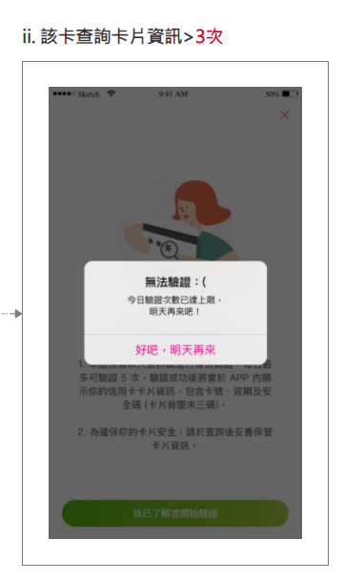
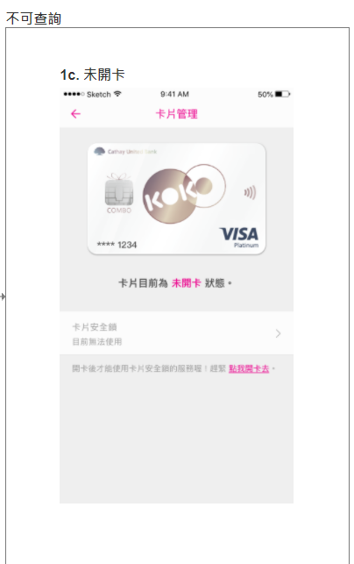
查詢信用卡資訊
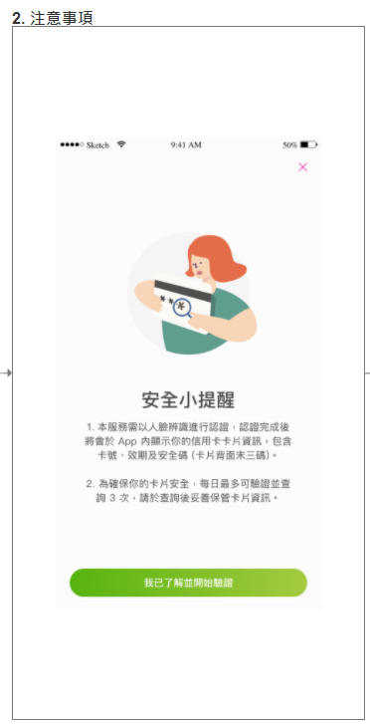

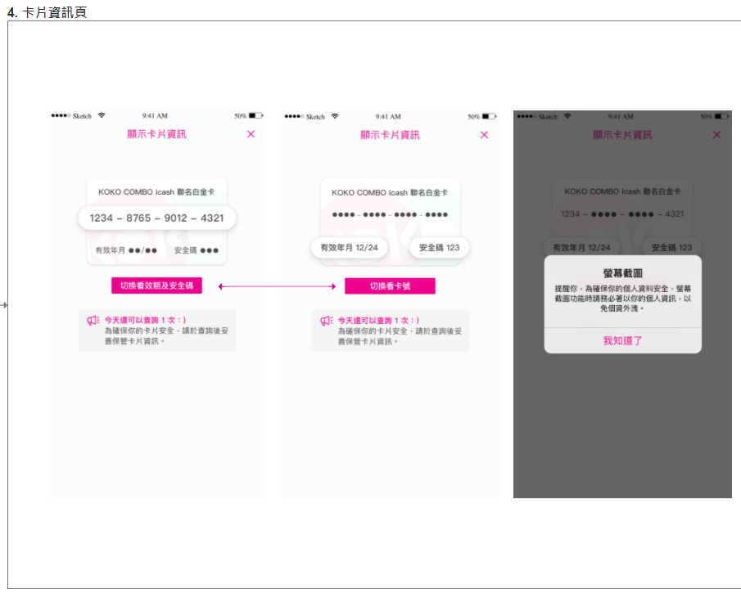
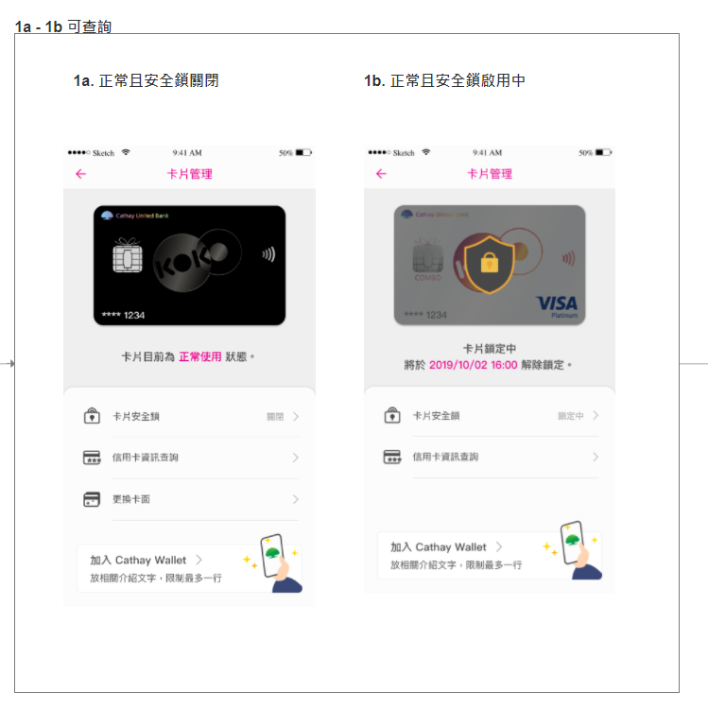
 | 0. 設定 > 卡片管理

測試案例心智圖
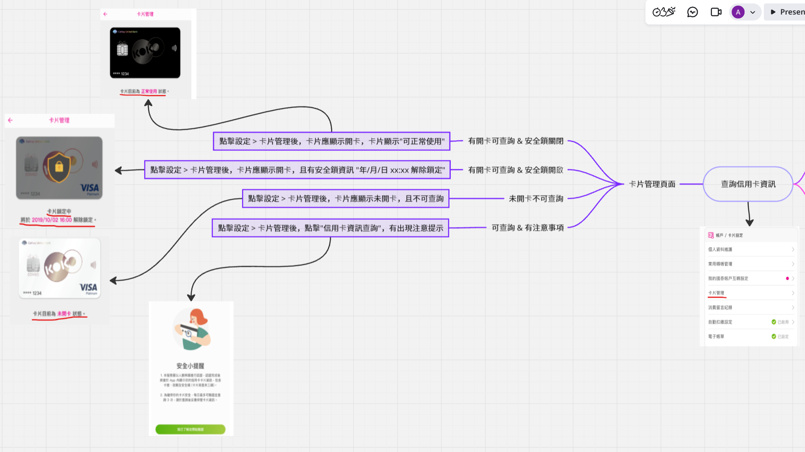
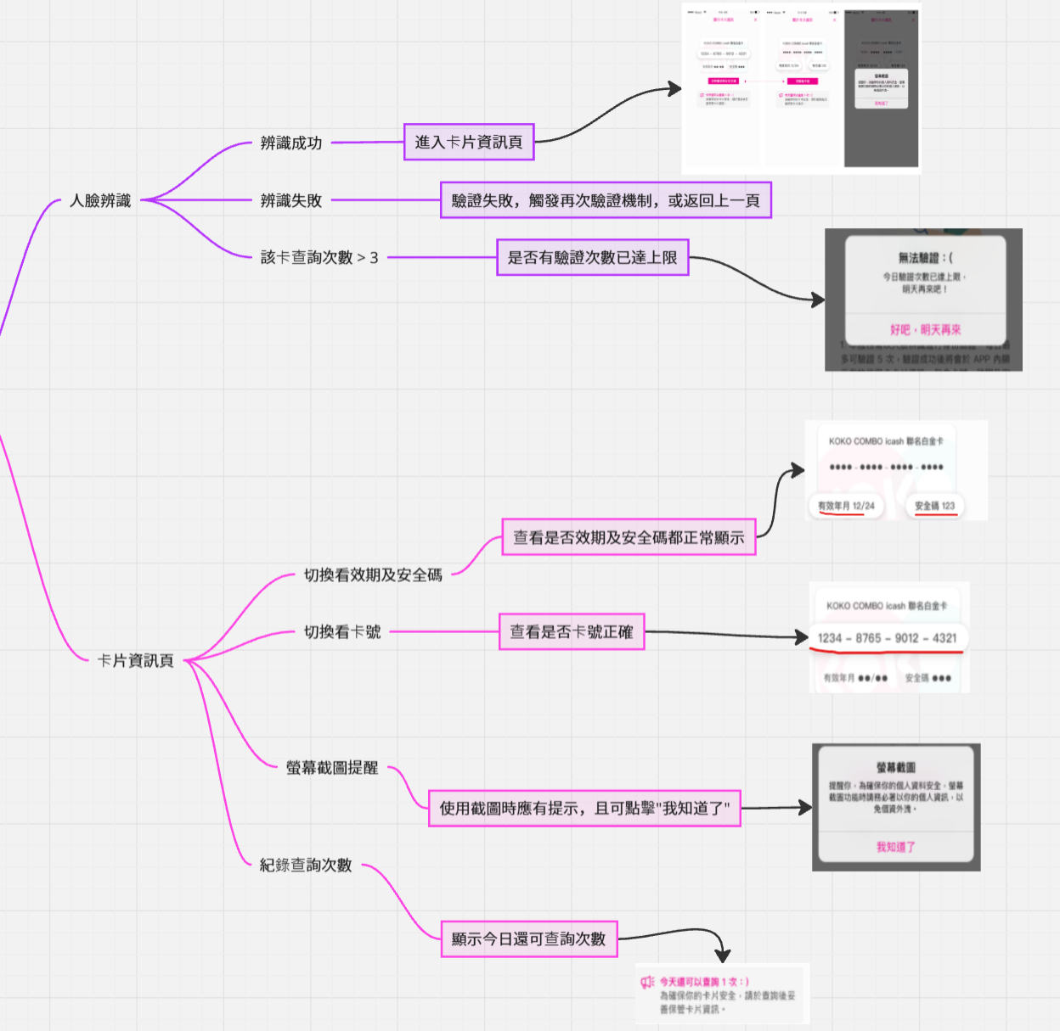
請參考"查詢信用卡資訊流程"，撰寫測試案例心智圖，並截圖在此頁

自動化測試
Pre-condition | 點擊進入github查看 - https://github.com/KaoHanShuo/Cathay_vendor
程式語言不限，建議使用Python
將專案上傳至Github並設為公開
測試框架請使用Appium/Selenium
自動化測試題目如下，共一題，步驟拆分如下

題目內容 | 預期結果 | 評分重點
1. 使用Chrome App到國泰世華銀行官網(https://www.cathaybk.com.tw/cathaybk/)並將畫面截圖。 | 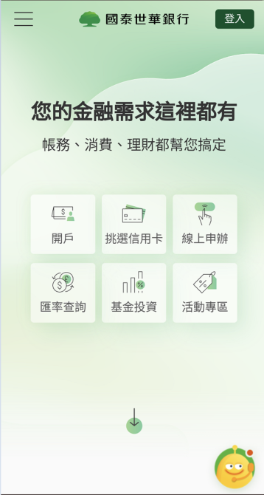 開啟網頁，並截圖 | 1. 截圖功能 2. 等待元素方式
2. 點選左上角選單，進入 個人金融 > 產品介紹 > 信用卡列表，需計算有幾個項目並將畫面截圖。 | 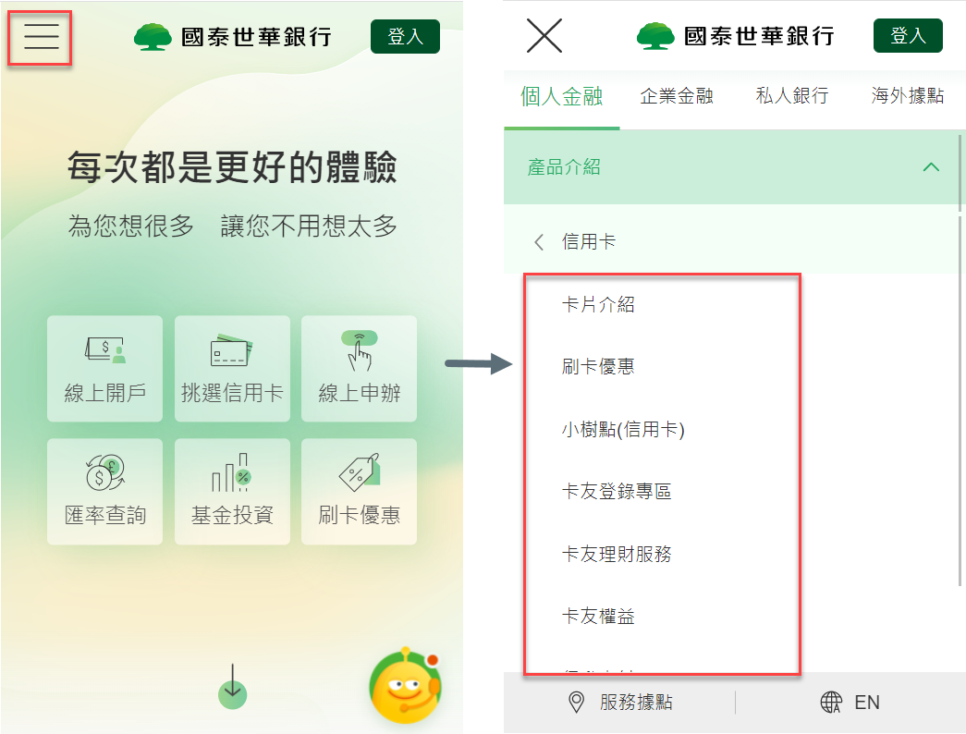 1. 進入信用卡列表選單後截圖 2. 計算有幾項目在信用卡選單下面 | 1. 元素查詢方式
3. 個人金融 > 產品介紹 > 信用卡 > 卡片介紹 > 計算頁面上所有(停發)信用卡數量並截圖 | 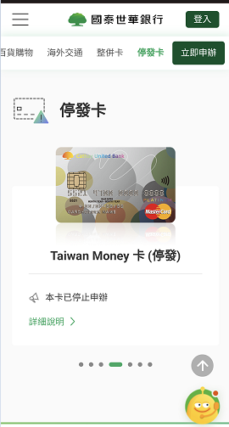 1. 進入信用卡列表選單後計算(停發)信用卡數量並截圖 2. 比對計算(停發)信用卡數量與截圖數量相同 | 1. 元素查找方式 2. 截圖數量計算
 |  | Overall: 1. Coding style 2. Error handling 3. 是否有考慮跨平台支援 4. Logging

